Hoja de Control
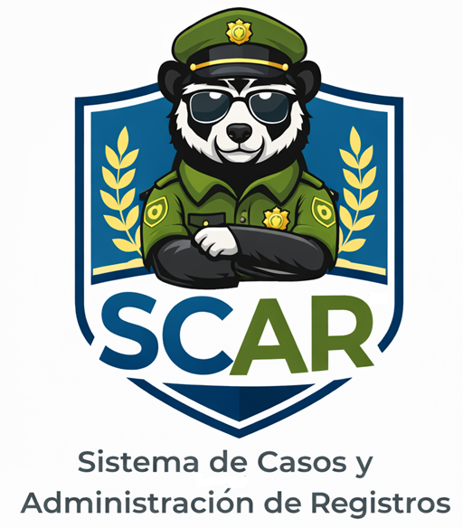

 | SCAR
 | Recolección de Información

HOJA DE CONTROL

Organismo | Comisaría de Familia
Proyecto | Sistema de Casos y Administración de Registros (SCAR)
Entregable | Recolección de Información
Autor | Comisaría de Familia de Turmequé
Versión / Edición | 01 |  | Fecha Versión | 27/02/2026
Aprobado Por | EDWIN ALBEIRO RAMOS VILLAMIL |  | Fecha Aprobación | DD/MM/AAAA
 |  |  | N.º Total de Páginas | 7

REGISTRO DE CAMBIOS |  |  |  |  | SI

Versión | Causa del cambio | Responsable del cambio |  | Fecha del cambio
01 | Versión Inicial | Delgado María Fernanda |  | 27/02/2026
02 | Versión Encuesta | Esquivel Luna |  | 11/03/2026

CONTROL DE DISTRIBUCIÓN

Nombre y Apellidos
María Fernanda Delgado Lozano
Luna Esquivel
Jaiver Leiva
Sandra Otalora

